상품제안서
CG609 에코라이프 우드 컵받침 느티나무 단열매트 | 상품코드: F26886

 |  |  |  |  |  |  | 02-412-0044 | www.easy1.co.kr
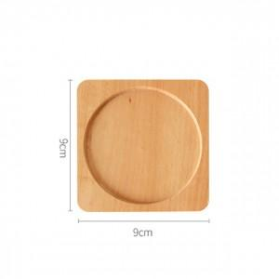

【상세/제작정보】 | <p><span style="font-size: 12pt;"><b>* 배송비- 한박스 250개 / 5000원별도</b></span></p>

【인쇄/포장옵션】 | 레이저, 패드인쇄 / OPP(비닐)

【공급단가】 | 수량 | 300~ | 500~ | 1,000~ | 3,000~ | 5,000~
*VAT별도 | 단가 | 2,520원 | 2,470원 | 2,410원 | 2,370원 | 2,310원

【상품 URL】 | https://easy1.co.kr:443/src/goods_detail.php?gdno=26886

